TDSheet
 |  |  |  | ООО "ПУЛЬС Воронеж"
 |  |  |  | 394028, Воронежская обл, Воронеж г, Базовая ул, дом № 9, корпус Б
 |  |  |  | ОГРН: 1133668032420
 |  |  |  | ИНН/КПП: 3663098839/366301001
 |  |  |  | Тел.: +7 +7 (473) 233-35-47
 |  |  |  | E-mail: n.zademidko_vrn@puls.ru
 |  |  |  | www.puls.ru

ИНН 3663098839

Исх. № ВРН01187910 /П от 21.07.2026

Заказчик: ФЕДЕРАЛЬНОЕ КАЗЕННОЕ УЧРЕЖДЕНИЕ ЗДРАВООХРАНЕНИЯ "МЕДИКО-САНИТАРНАЯ ЧАСТЬ № 68 ФЕДЕРАЛЬНОЙ СЛУЖБЫ ИСПОЛНЕНИЯ НАКАЗАНИЙ"

В ответ на Ваш запрос цен компания ООО "ПУЛЬС Воронеж" предлагает осуществить поставку медикаментов по указанным ценам:

№ п/п | МНН | Наименование, форма, дозировка, фасовка | Производитель, страна происхождения | Ед. изм. | Кол- во | Ставка НДС, % | Ж Н В Л П | Цена за ед. с учетом НДС, руб. | Сумма с учетом НДС, руб.
1 | Калия аспарагинат+Магния аспарагинат | Аспаркам табл х50 | Татхимфармпрепараты, Россия | уп. | 3 | 10% | Да | 83.33 | 249.99
2 | Ацетилсалициловая кислота | Ацетилсалициловая к-та Кардио табл кишечнораст п/о плен 100 мг х30 | Татхимфармпрепараты, Россия | уп. | 8 | 10% | Да | 47.21 | 377.68
3 | Верапамил | Верапамил табл с пролонг высв п/о плен 240 мг х20 # | Алкалоид АД Скопье, Македония | уп. | 15 | 10% | Да | 172.34 | 2,585.10
4 | Винпоцетин | Винпоцетин табл 5 мг х50 | Фармпроект, Россия | уп. | 8 | 10% | Да | 74.65 | 597.20
5 | Очищенная микронизированная флавоноидная фракция (диосмин+флавоноиды в пересчете на гесперидин) | Детралекс табл п/о плен 1000 мг х60 ^ | Сервье Рус ООО, Россия | уп. | 4 | 10% | Нет | 3,112.64 | 12,450.56
6 | Ацетазоламид | Диакарб табл 250 мг х30 | Polpharma/Акрихин, Польша/Россия | уп. | 1 | 10% | Да | 275.40 | 275.40
7 | Ивабрадин | Ивабрадин Канон табл п/о плен 5 мг х56 | Канонфарма продакшн, Россия | уп. | 1 | 10% | Да | 615.89 | 615.89
8 | Гипромеллоза | Искусственная слеза капли глаз 0,5 % 10 мл х1 | Фирн М ООО, Россия | уп. | 6 | 10% | Да | 123.67 | 742.02
9 | Каптоприл | Каптоприл Велфарм табл 25 мг х20 # | Велфарм-М ООО, Россия | уп. | 70 | 10% | Да | 83.01 | 5,810.70
10 | Ципрофлоксацин+Дексаметазон | Комбинил капли глаз/ушн 3 мг/мл +1 мг/мл фл/кап 5 мл х1 | Сентисс Фарма, Индия | уп. | 1 | 10% | Нет | 668.65 | 668.65
11 | Латанопрост | Латанопрост-Оптик капли глаз 0,005 % фл/кап 5 мл х3 | Лекко ЗАО, Россия | уп. | 2 | 10% | Нет | 896.27 | 1,792.54
12 | Этилметилгидроксипиридина сукцинат | Метостабил табл п/о плен 125 мг х50 # | Озон, Россия | уп. | 2 | 10% | Да | 296.74 | 593.48
13 | Моксифлоксацин | Мофлаксия табл п/о плен 400 мг х5 | КРКА, д.д., Ново Место, Словения | уп. | 2 | 10% | Да | 359.00 | 718.00
14 | Дексаметазон | Офтан Дексаметазон капли глаз 1 мг/мл фл-кап 5 мл х1 ^ | Next Pharma/Santen OY, Финляндия | уп. | 1 | 10% | Нет | 284.96 | 284.96
15 | Пароксетин | Пароксетин-СЗ табл п/о плен 20 мг х30 | Северная звезда, Россия | уп. | 1 | 10% | Да | 273.10 | 273.10
16 | Бензокаин | Релиф Адванс супп рект 206 мг х10 ^ | Нижфарм, Россия | уп. | 2 | 10% | Нет | 899.25 | 1,798.50
17 | Фолиевая кислота | Фолиевая кислота Реневал табл 1 мг х60 # | Обновление ПФК, Россия | уп. | 6 | 10% | Да | 75.48 | 452.88
18 | Дапаглифлозин | Форсига табл п/о плен 10 мг х30 | АстраЗенека Индастриз ООО, Россия | уп. | 2 | 10% | Да | 2,443.06 | 4,886.12
19 | Метилэтилпиридинол | Эмоксипин капли глаз 10 мг/мл фл + крыш/кап 5 мл х1 | Фармстандарт-Уфавита, Россия | уп. | 1 | 10% | Нет | 294.68 | 294.68
 |  |  |  |  |  |  |  |  | 35,467.45

В стоимость товара включена упаковка, доставка, разгрузка, налоги, сборы, таможенные пошлины, и другие обязательные платежи, установленные законодательством Российской Федерации, страхование, а также любые иные расходы Поставщика связанные с исполнением Договора. Остаточный срок годности не менее 12 месяцев Цены актуальны в течение 5 дней

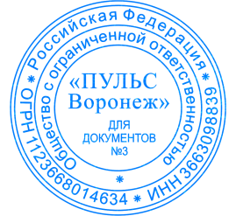
 | Директор

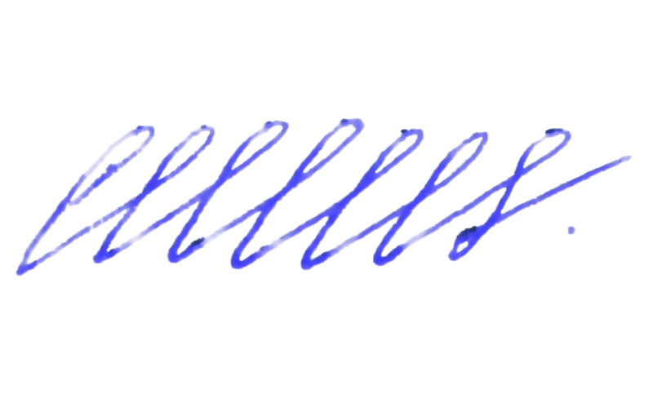

 | ____________________ | Самохвалов Юрий Федорович
 | М.П.

